Estadísticas
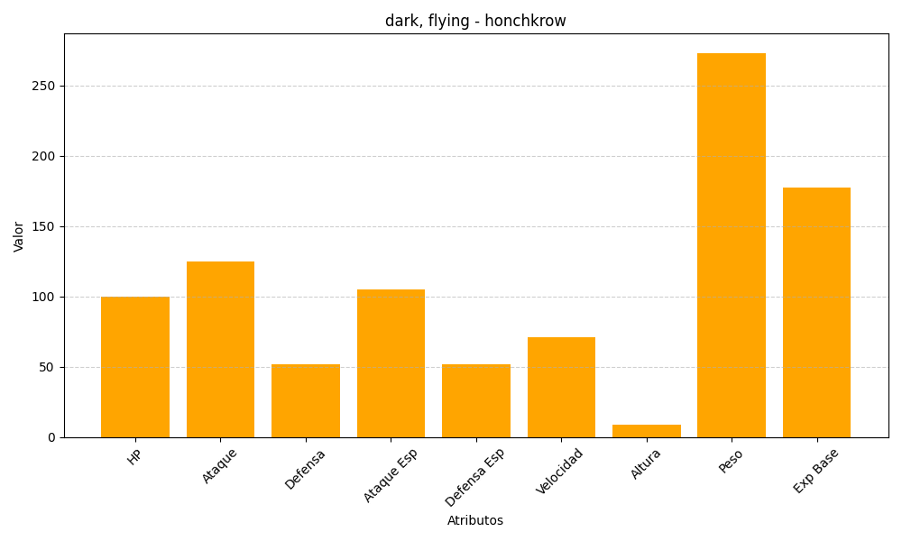
ID | Nombre | Tipo | HP | Ataque | Defensa | Ataque Especial | Defensa Especial | Velocidad | Altura | Peso | Experiencia Base
430 | honchkrow | dark, flying | 100 | 125 | 52 | 105 | 52 | 71 | 9 | 273 | 177

